申告書
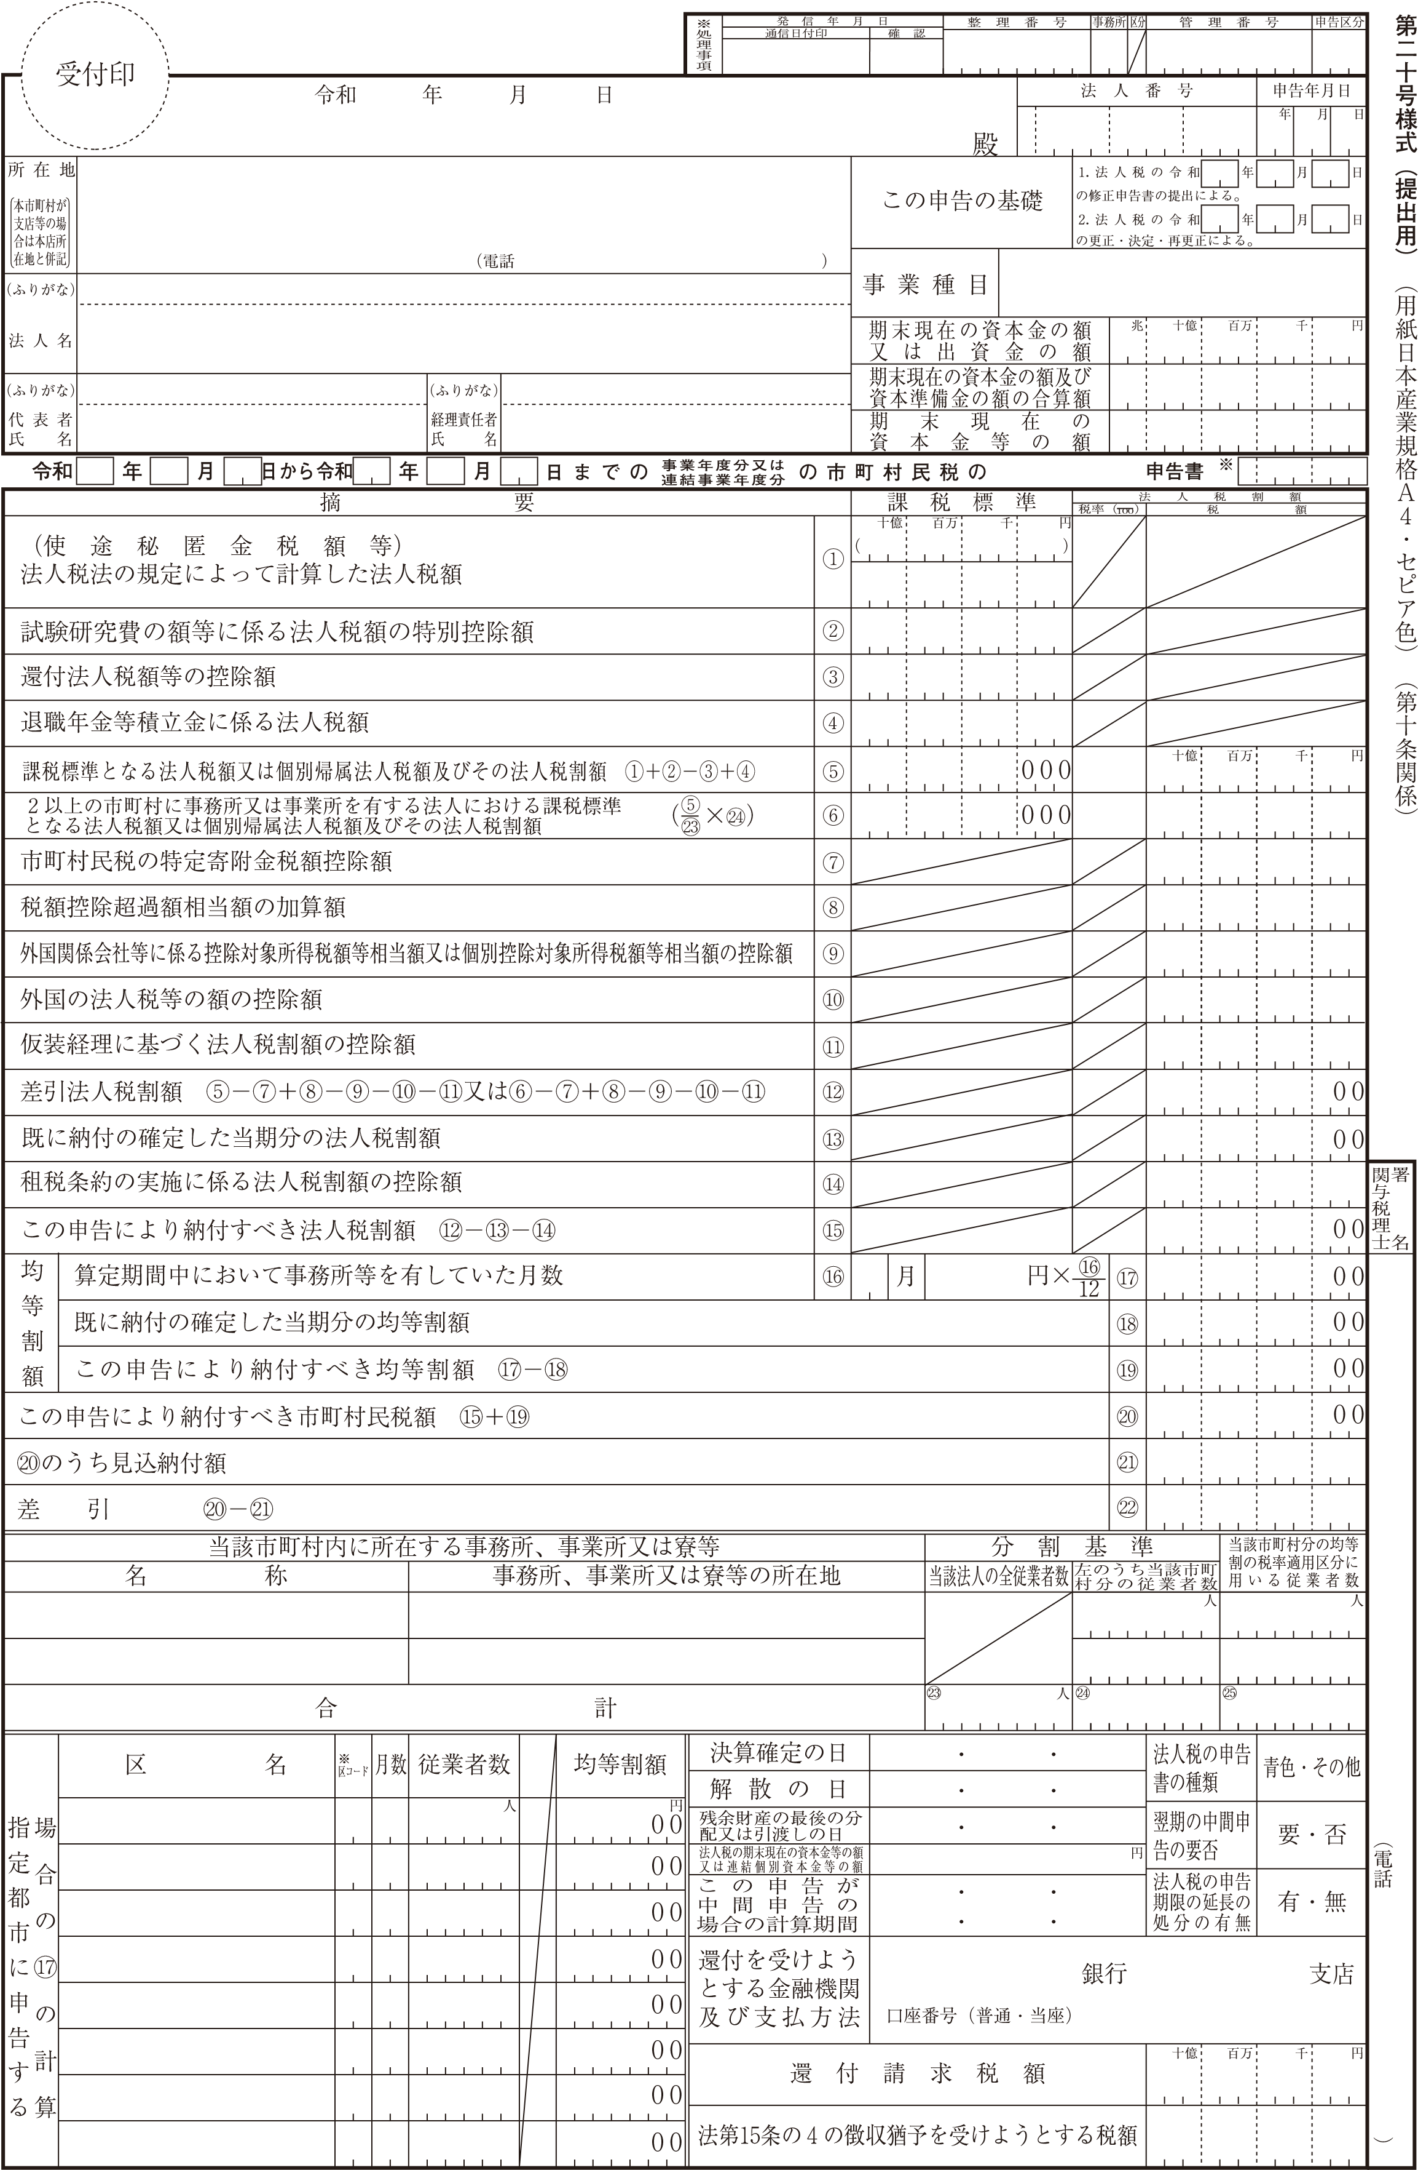

上尾市長

 | 0
 | 0

記入例
記 入 例

 |  |  |  |  |  |  |  |  |  |  |  |  |  | 12345678
 |  |  |  | 5 |  | 5 |  | 31
 |  |  |  |  |  |  |  |  |  | 上尾市長
 | 上尾市本町３丁目１番地１
手入力してください。
入力の際はTabキーや矢印キーを使用して入力してください。
 | ｶﾌﾞｼｷｶﾞｲｼｬ ｱｹﾞｵ |  |  |  |  |  |  |  |  |  |  | サービス業
 | 株式会社 上尾 |  |  |  |  |  |  |  |  |  |  |  |  | 100,000,000
 | ｱｹﾞｵ ﾀﾛｳ |  |  |  |  |  |  |  |  |  |  |  |  | 100,000,000
 | 上尾 太郎 |  |  |  |  |  |  |  |  |  |  |  |  | 100,000,000
 | 4 | 4 | 1 | 5 | 3 |  | 31 |  |  |  |  |  | 確定

⑤または⑥の数値と税率を入力すると税割額が自動で入力されます
⑥の欄を使用する場合は、下欄の㉓、㉔に数値を入力してください
 |  |  |  |  |  |  |  |  | 100,000,000

 |  |  |  |  |  |  |  |  | 100,000 |  |  |  | 6.0% | 600,000
 |  |  |  |  |  |  |  |  |  |  |  |  |  | 0

手入力してください。
入力の際はTabキーや矢印キーを使用して入力してください。

算定月数と均等割額を入力すると均等割額が自動で入力されます
 |  |  |  |  |  |  |  |  |  |  |  |  |  | 600,000
 |  |  |  |  |  |  |  |  | 12 | 50,000 |  |  |  | 50,000 |  | 上尾花子税理士事務所

 |  |  |  |  |  |  |  |  |  |  |  |  |  | 50,000
 |  |  |  |  |  |  |  |  |  |  |  |  |  | 650,000
合計額が自動で計算・入力されます

本店 |  |  |  |  | 上尾市本町３丁目１番地１
手入力してください。
入力の際はTabキーや矢印キーを使用して入力してください。
 |  |  |  |  |  |  |  |  |  |  | 30 |  | 30 |  | 30

 |  |  |  |  |  |  |  |  |  |  |  |  |  |  |  | ×××-×××-××××

